Quotation
DANIEL & CO. - Quotation
Product Line: |  | Banpresto Oversea |  |  |  |  |  |  |  |  |  | BO No.:
Month: |  | 2021-04 |  |  |  |  |  |  |  |  |  | P/O Date:
Channel: |  | All
 |  |  |  |  |  |  | All
Seq | Barcode | Item No. | English Item Description | 中文貨名 | No. Of Kinds | Retail Yen (¥) | WPX (HK$) | Rpx (HK$) | 紅 牌 | Pcs /Inner | Psc /Ctn | Available Date (返貨日期) | 新(N)/ 重(R) | Package | Order | Package Size (CM) L * H * D |  | Origin | Age | E product Start date | E product End date

1 | 4983164173673 | HBP-17367 | NISIOISIN DAIJITEN EXQ FIGURE-SHINOBU OSHINO-SPECIAL COLOR VER. | [EXQ] 忍物語 忍野忍 特別色 [亞洲版] | 1 |  | 125.2 | 189.9 |  | 1 | 36 | Apr-21 | N | CLOSED BOX |  |  | H25CM | China | 15+
2 | 4983164173826 | HBP-17382 | NARUTO GRANDISTA NERO UCHIHA SASUKE#2 | [GRANDISTA] 火影忍者 佐助 [亞洲版] | 1 |  | 187.2 | 279.9 |  | 1 | 32 | Apr-21 | N | CLOSED BOX |  |  | H26CM | China | 15+
3 | 4983164173697 | HBP-17369 | JOJO'S BIZARRE ADVENTURE:STARDUST CRUSADERS SUPER MASTER STARS PIECE JOTARO KUJO[THE BRUSH] | [SMSP] JoJo的奇妙冒險 星塵鬥士 空條承太郎 正常色 | 1 |  | 312.4 | 469.9 |  | 1 | 4 | Apr-21 | N | CLOSED BOX |  |  | H40CM | China | 15+
4 | 4983164173734 | HBP-17373 | URUSEI YATSURA Q POSKET -LUM- (VER.A) | [Qposket] 山T女福星 阿琳 正常色 | 1 |  | 98.3 | 149.9 |  | 1 | 36 | Apr-21 | R | CLOSED BOX |  |  | H18CM | China | 15+
5 | 4983164173741 | HBP-17374 | URUSEI YATSURA Q POSKET -LUM- (VER.B) | [Qposket] 山T女福星 阿琳 特別版 | 1 |  | 98.3 | 149.9 |  | 1 | 36 | Apr-21 | R | CLOSED BOX |  |  | H18CM | China | 15+
6 | 4983164173758 | HBP-17375 | Q POSKET DISNEY CHARACTER -DREAMY STYLE SPECIAL COLLECTION-VOL.1 (A:ARIEL) | [Qposket] 迪士尼角色系列 婚紗系列特別收藏版 美人魚 [再販] | 1 |  | 106.5 | 159.9 |  | 1 | 36 | Apr-21 | R | CLOSED BOX |  |  | H18CM | China | 15+
7 | 4983164173765 | HBP-17376 | Q POSKET DISNEY CHARACTER -DREAMY STYLE SPECIAL COLLECTION-VOL.2 (B:BELLE) | [Qposket] 迪士尼角色系列 婚紗系列特別收藏版 貝兒公主 [再販] | 1 |  | 106.5 | 159.9 |  | 1 | 36 | Apr-21 | R | CLOSED BOX |  |  | H18CM | China | 15+
8 | 4983164173772 | HBP-17377 | Q POSKET DISNEY CHARACTERS -SNOW WHITE- DREAMY STYLE (VER.A) | [Qposket] 迪士尼角色系列 白雪公主 婚紗版 普通色 [再販] | 1 |  | 106.5 | 159.9 |  | 1 | 36 | Apr-21 | R | CLOSED BOX |  |  | H18CM | China | 15+

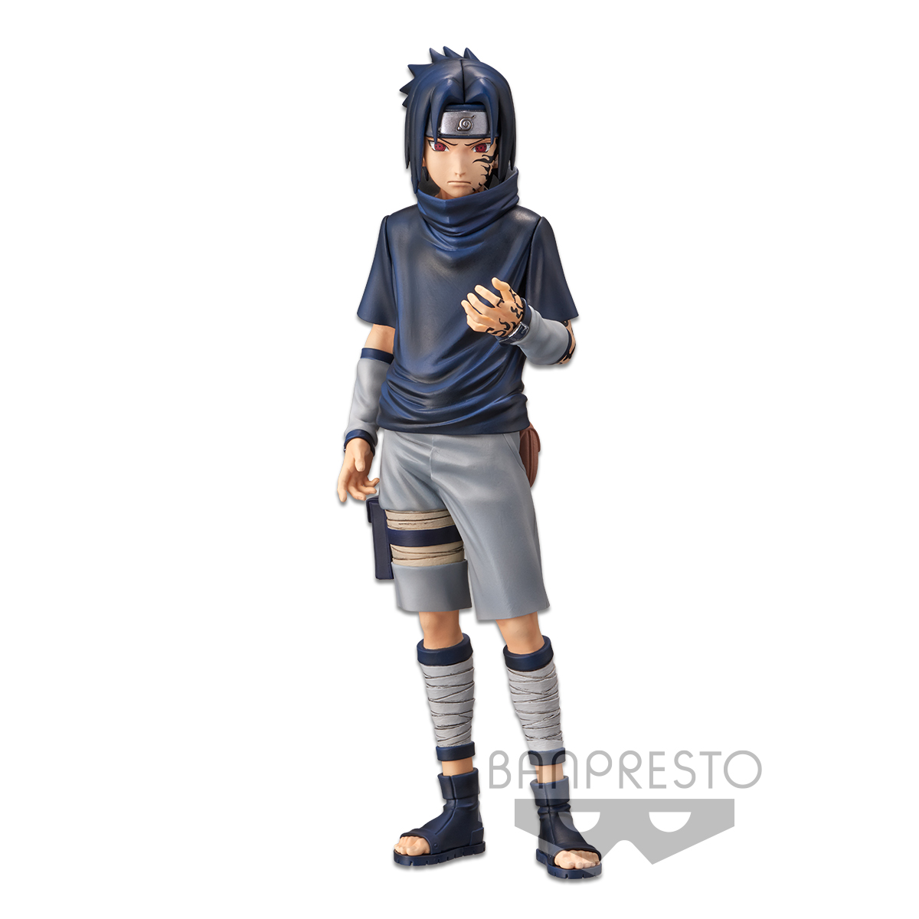
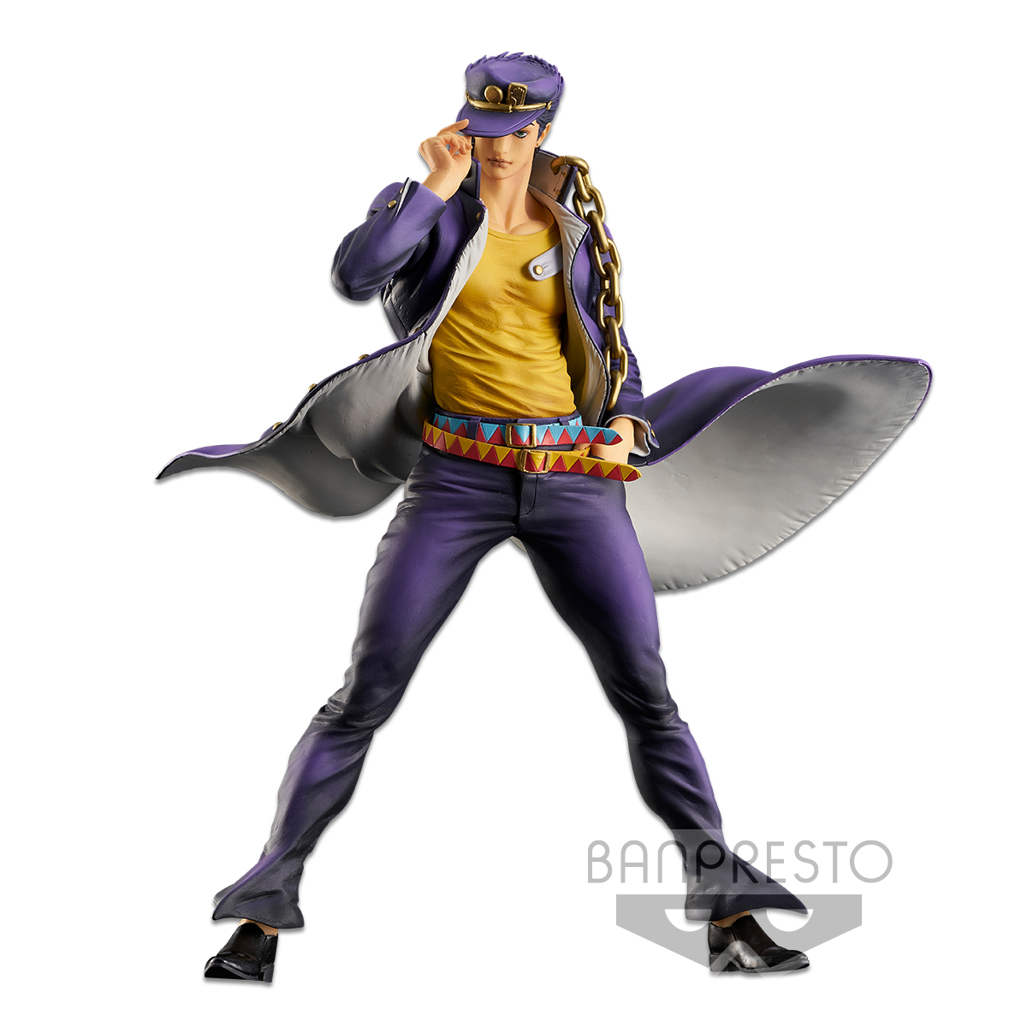
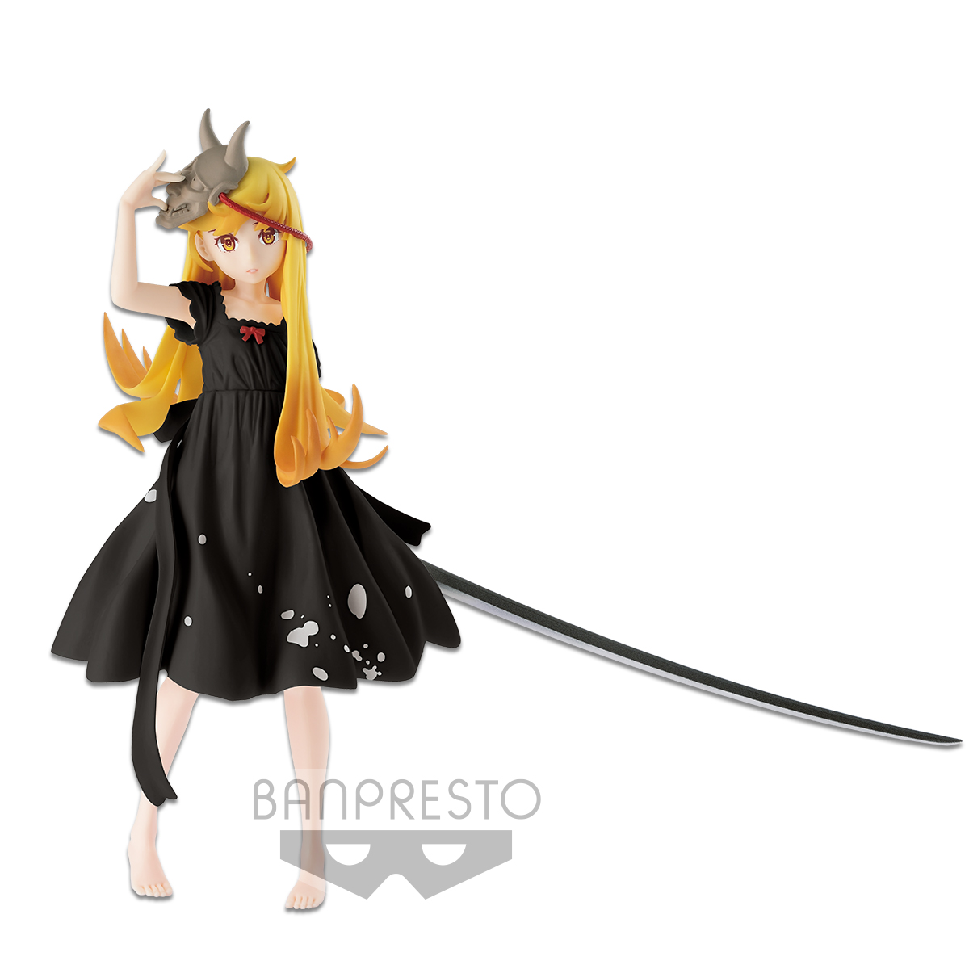

HBP-17382
HBP-17369

HBP-17367

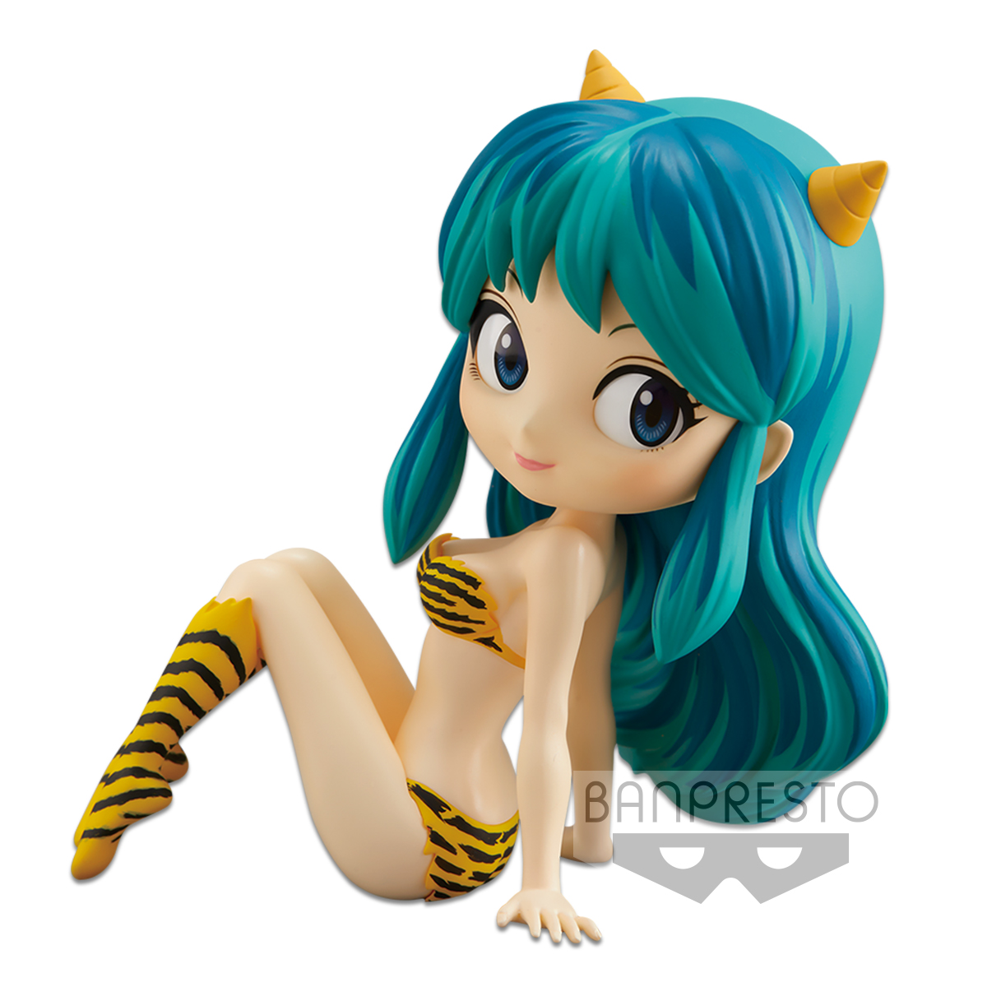
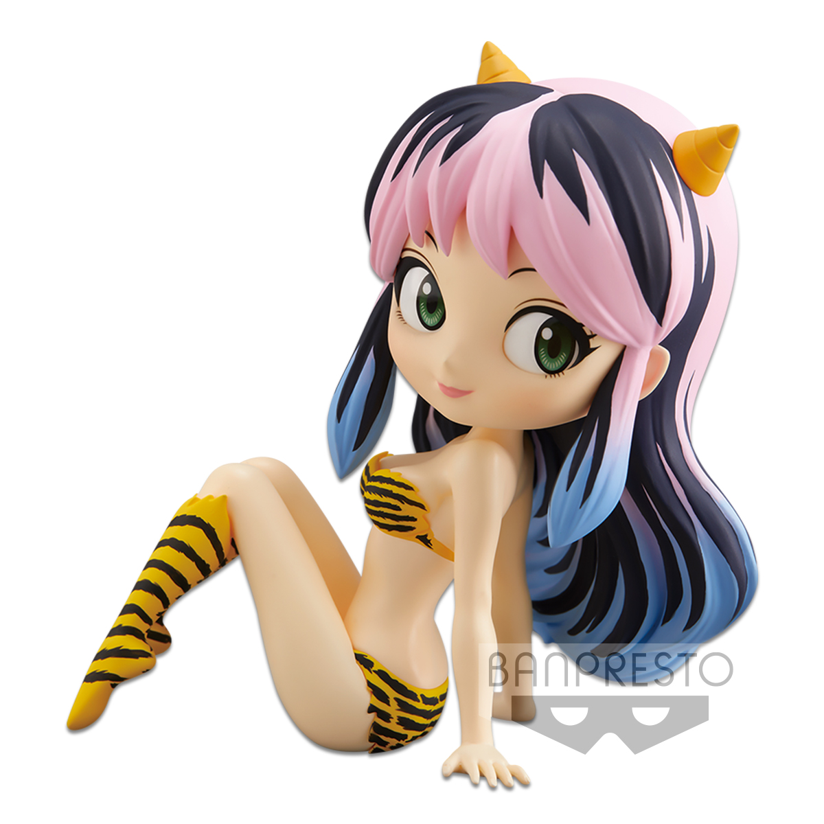
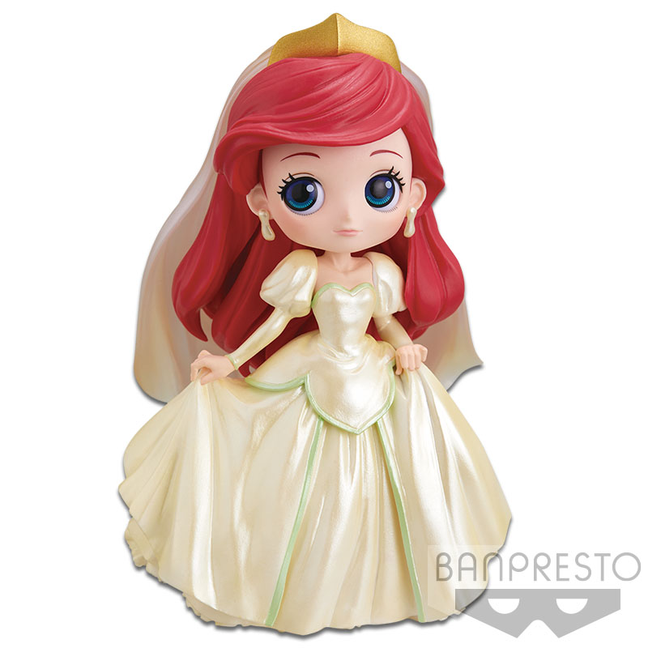
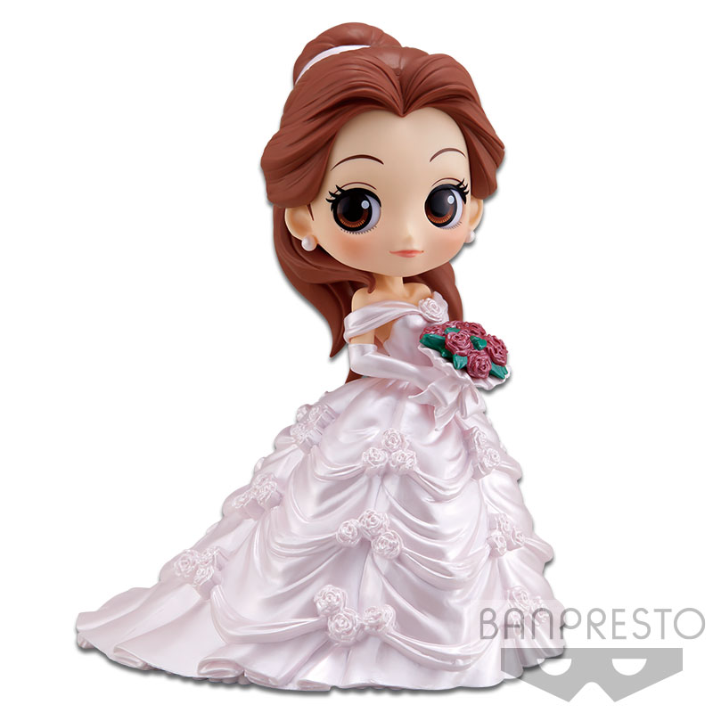

HBP-17373
HBP-17374
HBP-17375
HBP-17376

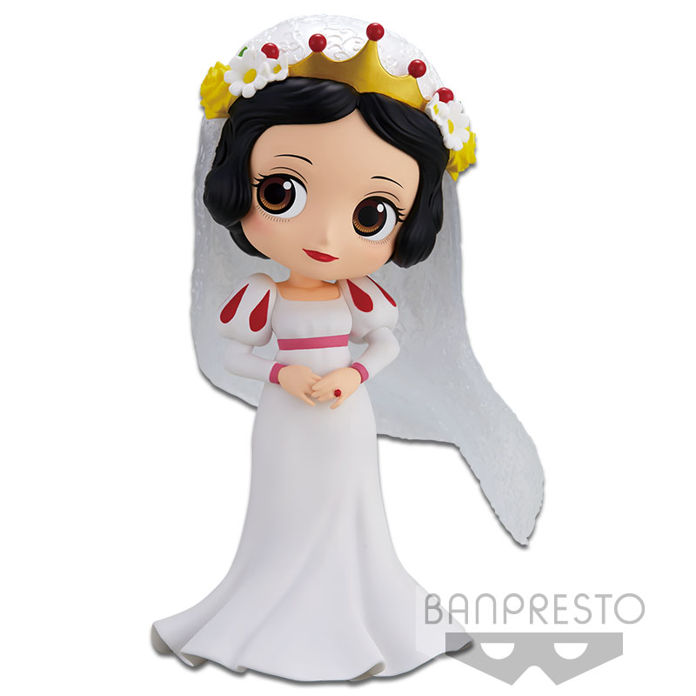

HBP-17377

